2025
JARNÁ PONUKA - BRAVECTO
Objednávkový formulár pre veterinárnych lekárov - 1.2.-31.3.2025

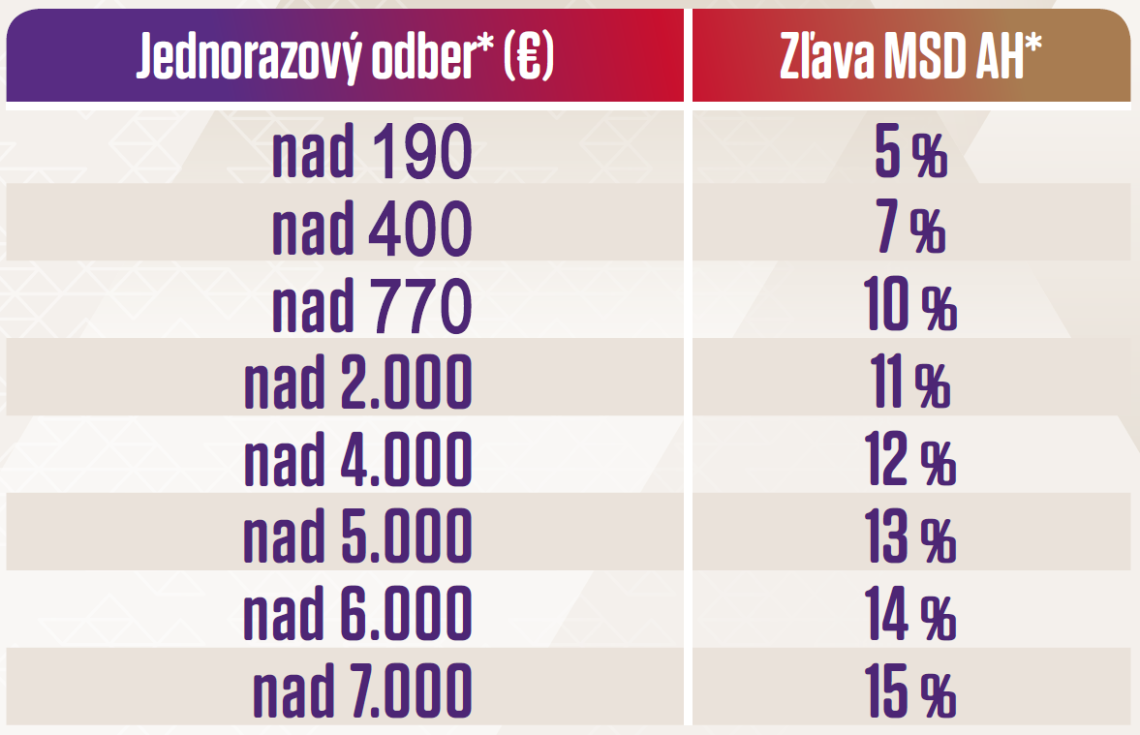
Hodnota objednávky | 0.00 € | 0.00
Názov lieku |  | Balenie | Exspirácia* | Objednané balenia |  | Cena* (bal.) | Suma | Zľava MSD AH
Bravecto XS 2-4,5 kg |  | 1 x 1tab | 2025-08-31 |  |  | 26.30 € | 0.00 € | 0.0%
Bravecto S >4,5-10 kg |  | 1 x 1tab | 2026-02-28 |  |  | 27.40 € | 0.00 € | 0.0%
Bravecto M >10-20 kg |  | 1 x 1tab | 2025-10-31 |  |  | 29.20 € | 0.00 € | 0.0%
Bravecto L >20-40 kg |  | 1 x 1tab | 2025-10-31 |  |  | 32.80 € | 0.00 € | 0.0%
Bravecto XL >40-56 kg |  | 1 x 1tab | 2025-10-31 |  |  | 35.10 € | 0.00 € | 0.0%
Bravecto XS 2-4,5 kg |  | 1 x 2tab | 2025-08-31 |  |  | 49.80 € | 0.00 € | 0.0%
Bravecto S >4,5-10 kg |  | 1 x 2tab | 2025-12-31 |  |  | 52.05 € | 0.00 € | 0.0%
Bravecto M >10-20 kg |  | 1 x 2tab | 2025-09-30 |  |  | 55.40 € | 0.00 € | 0.0%
Bravecto L >20-40 kg |  | 1 x 2tab | 2025-08-31 |  |  | 62.25 € | 0.00 € | 0.0%
Bravecto XL >40-56 kg |  | 1 x 2tab | 2025-10-31 |  |  | 66.60 € | 0.00 € | 0.0% | 0
Bravecto Spot-on DOG XS 2-4,5 kg |  | 1 x 1pip | 2025-06-30 |  |  | 26.75 € | 0.00 € | 0.0%
Bravecto Spot-on DOG S >4,5-10 kg |  | 1 x 1pip | 2025-04-30 |  |  | 27.90 € | 0.00 € | 0.0%
Bravecto Spot-on DOG M >10-20 kg |  | 1 x 1pip | 2026-11-30 |  |  | 29.80 € | 0.00 € | 0.0%
Bravecto Spot-on DOG L >20-40 kg |  | 1 x 1pip | 2026-09-30 |  |  | 33.50 € | 0.00 € | 0.0%
Bravecto Spot-on DOG XL >40-56 kg |  | 1 x 1pip | 2026-03-31 |  |  | 35.80 € | 0.00 € | 0.0%
Bravecto Spot-on CAT S 1,2-2,8 kg |  | 1 x 1pip | 2025-12-31 |  |  | 26.30 € | 0.00 € | 0.0% | *referenčné ceny MSD Animal Health bez DPH, expirácie a šarže vrátane cenníkových cien distribútorov sa môžu líšiť
Bravecto Spot-on CAT M >2,8-6,25 kg |  | 1 x 1pip | 2026-08-31 |  |  | 27.40 € | 0.00 € | 0.0%
Bravecto Spot-on CAT L >6,25-12,5 kg |  | 1 x 1pip | 2026-09-30 |  |  | 29.20 € | 0.00 € | 0.0% | **Každé objednané balenie Bravecto 150mg/ml 1x2,51g prášok+rozp. pre inj. susp. znamená +1% k výslednej zľave (max 5%)
Bravecto Plus CAT S 1,2-2,8 kg |  | 1 x 1pip | 2026-03-31 |  |  | 31.00 € | 0.00 € | 0.0%
Bravecto Plus CAT M >2,8-6,25 kg |  | 1 x 1pip | 2027-01-31 |  |  | 32.50 € | 0.00 € | 0.0%
Bravecto Plus CAT L >6,25-12,5 kg |  | 1 x 1pip | 2026-10-31 |  |  | 34.70 € | 0.00 € | 0.0%
BRAVECTO injekčné** !UŽ V PREDAJI! |  | 1 x 1bal | 2027-02-28 |  |  | 506.35 € | 0.00 € | bez zľavy
Meno: |  |  |  |  |  |  |  |  | Obchodný zástupca MSD Animal Health pre Slovensko
Priezvisko: |  |  |  |  | Distribútor:
Adresa: |  |  |  |  | Záväzne si objednávam vyznačený počet balení výrobkov firmy MSD Animal Health |  |  |  | MVDr. Matej Chorváth - 0911 443722
 |  |  |  |  |  |  |  |  | matej.chorvath@merck.com
Číslo licencie:
Poznámka pre distribútora:

